TABLAS
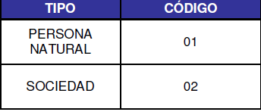
TABLA 1
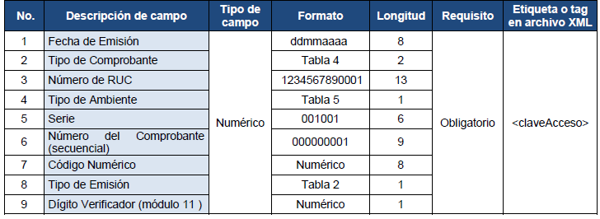

TABLA 2

TABLA 3
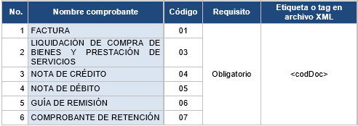

TABLA 4

TABLA 5

TABLA 6


TABLA 16
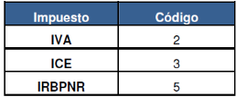

TABLA 17
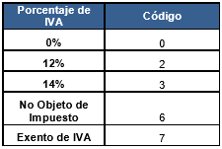

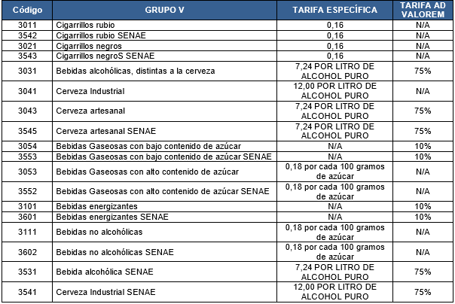
TABLA 18
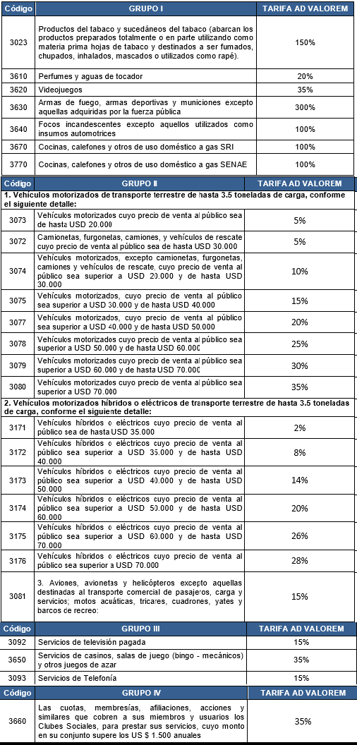

TABLA 19

TABLA 20
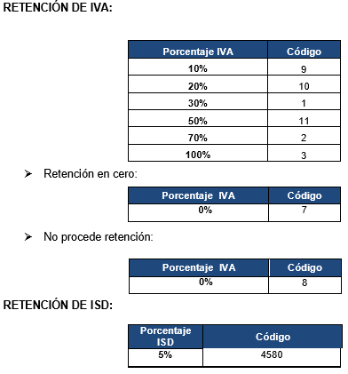

Los porcentajes de retención del impuesto a la renta se aplicarán conforme lo establecido en la normativa legal vigente, para lo cual se deberán considerar los porcentajes establecidos en las tablas del Catálogo de Anexo Transaccional Simplificado, publicado en la página web www.sri.gob.ec: Información sobre impuestos/Cómo declaro mis impuestos?/Anexos y guías o directamente a través del siguiente link: http://www.sri.gob.ec/web/guest/formularios-e-instructivos1.

TABLA 24
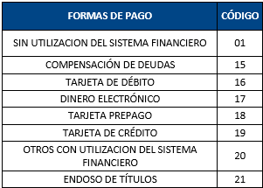

Las formas de pago señaladas corresponden al Catálogo del Anexo Transaccional Simplificado, publicado en la página web www.sri.gob.ec: Información sobre impuestos/Cómo declaro mis impuestos? / Anexos y guías.

TABLA 26

